【表1-使用说明】必读！
表格使用说明 | 知乎/焚躯以火；公众号/云开天明
 | 修改日期：2025/7/9
打开工作表2“太阳位置计算器”，如右图。
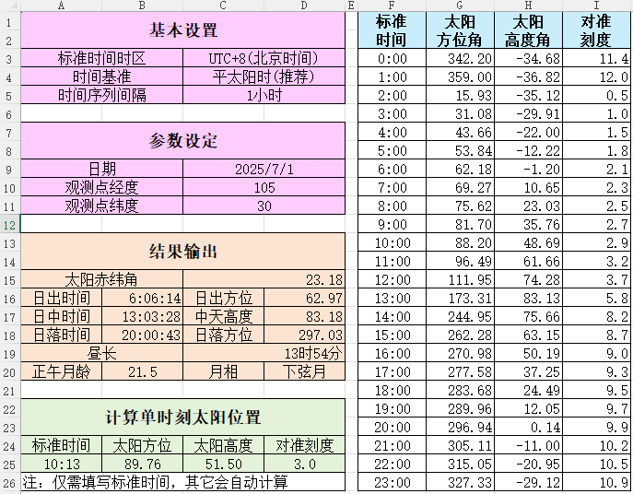
工作表分为五个区域：基本设置区、参数设定区、结果输出区、单时刻太阳位置计算、当日时间序列。
填写基本设置和参数设定的六个参数，填完后，表格会自动计算太阳赤纬角、日出日落时间、月龄月相、各个时刻的太阳高度角、太阳方位角等数据。

名词解释：
标准时间时区：如果你在中国，使用UTC+8(北京时间)。
时间基准：两个选项分别为平太阳时/真太阳时。平太阳时是你手机、手表显示的标准时间；真太阳时反映了太阳的真实位置，默认正午时刻为当地时间12时整。我们日常使用的是平太阳时，所以默认设定为平太阳时。
太阳赤纬角：太阳入射光与地球赤道之间的角度
太阳方位角：太阳相对于正北方向的顺时针转过的角度，正北=0°，正东=90°，正南=180°,正西=270°.
太阳高度角：太阳入射光和地面的夹角。
点钟方向：钟表盘上12点指向正北方时，太阳所处的方位在钟表上对应的数字位置。可用来确定方位。将钟表盘上该数字对准太阳，此时表盘上的12点是正北，6点是正南。
月龄：从新月时刻开始，到达观测时刻所经历的天数。本表格中月龄的计算选用的是当地时间正午12:00.
月相：在地球上看月球，月球被太阳照明的部分，呈周期性的变化，一个周期为29.53天。本表格将月相分为9种：新月、娥眉月、上弦月、盈凸月、满月、亏凸月、下弦月、残月、晦月。

注意：
1.表3、表4为计算处理过程，避免勿修改。
2.东经为正，西经为负；北纬为正，南纬为负。
3.适用范围：中、低纬度地区.
4.角度的单位为°.

算法及推导过程：
点击这里跳转网页

